C I 6 - 4j21 SH

Statistisches Amt
für Hamburg und Schleswig-Holstein

 | STATISTISCHE BERICHTE
 | Kennziffer: C I 6 - 4j/21 SH

Der Anbau von Blumen und Zierpflanzen
zum Verkauf in Schleswig-Holstein 2021

 |  | Herausgegeben am: 10. Dezember 2021

Erläuterungen
Einführung
2021 wurde nach vier Jahren erneut eine Zierpflanzenerhebung in Schleswig-Holstein durchgeführt.
Die Zierpflanzenerhebung ist eine dezentrale Bundesstatistik mit Auskunftspflicht, bei der alle landwirtschaftlichen und gärtnerischen Betriebe mit mindestens 0,3 Hektar Blumen- oder Zierpflanzenfläche im Freiland oder 0,1 Hektar Blumen- oder Zierpflanzenfläche unter hohen begehbaren Schutzabdeckungen einschließlich Gewächshäusern befragt werden. Sie wird als allgemeine Erhebung mit Abschneidegrenze in der Zeit von Juli bis Oktober des Erhebungsjahres (2021 und anschließend alle 4 Jahre) durchgeführt.
Rechtsgrundlagen
Rechtsgrundlage ist das Agrarstatistikgesetz
(AgrStatG) in Verbindung mit dem BStatG.
Erhoben werden die Angaben zu § 11 Absatz
1 AgrStatG.
Die Auskunftspflicht ergibt sich aus § 93
Absatz 1 Satz 1 AgrStatG in Verbindung mit
§ 15 BStatG. Nach § 93 Absatz 2 Nummer 1
AgrStatG sind die Inhaber/Inhaberinnen oder
Leiter/Leiterinnen landwirtschaftlicher Betriebe
auskunftspflichtig.
Nach § 11a Absatz 2 BStatG sind alle
Unternehmen und Betriebe verpflichtet, ihre
Meldungen auf elektronischem Weg an die
statistischen Ämter zu übermitteln. Hierzu
sind die von den statistischen Ämtern zur
Verfügung gestellten Online-Verfahren zu
nutzen. Im begründeten Einzelfall kann eine
zeitlich befristete Ausnahme von der Online-
Meldung vereinbart werden. Dies ist auf
formlosen Antrag möglich. Die Verpflichtung,
die geforderten Auskünfte zu erteilen, bleibt
jedoch weiterhin bestehen.
Nach § 15 Absatz 7 BStatG haben
Widerspruch und Anfechtungsklage gegen
die Aufforderung zur Auskunftserteilung
keine aufschiebende Wirkung.
Zusammenfassung der Ergebnisse
In Schleswig-Holstein bewirtschaften 2021 insgesamt 121 Betriebe eine Zierpflanzenfläche von 165 Hektar (ha). Verglichen mit der letzten Erhebung im Jahr 2017, sank die Fläche um 29 ha. Die Zahl der Betriebe blieb allerdings auf ähnlichem Niveau und nahm nur um 4 Prozent (%) ab. Im Erhebungsjahr 2017 wurden durchschnittlich 1,54 ha je Betrieb bewirtschaftet, 2021 sind es 1,37 ha je Betrieb.
Gut 56 % (70 ha) der Zierpflanzenfläche im Freiland (insgesamt 124 ha) entfallen auf die Produktion von Fertigware an Schnittpflanzen. Weiter werden auf 44 ha Zimmer-, Beet- und Balkonpflanzen, sowie Staudenware produziert.
Von den Flächen unter hohen begehbaren Schutzabdeckungen werden 93 % (39 ha) für die Produktion von Zimmer-, Beet- und Balkonpflanzen, sowie Stauden als Fertigware genutzt. Rund die Hälfte der Fläche kann beheizt werden.
Im Erhebungsjahr 2021 wurden insgesamt 2 206 000 Stück Zimmerpflanzen verschiedener Arten als Fertigware zum Verkauf von 45 Betrieben produziert. Die mit am häufigsten produzierten Zimmerpflanzen sind Weihnachtssterne (433 000 Stück) und Narzissen im Topf (111 000 Stück).
Insgesamt wurden als Fertigware 17 379 000 Stück Beet- und Balkonpflanzen, sowie Staudengewächse gezogen. Davon entfallen auf Stauden Pflanzware 4 847 000 Stück und auf Veilchengewächse, hauptsächlich Stiefmütterchen, 3 772 000 Stück.

Diagramm
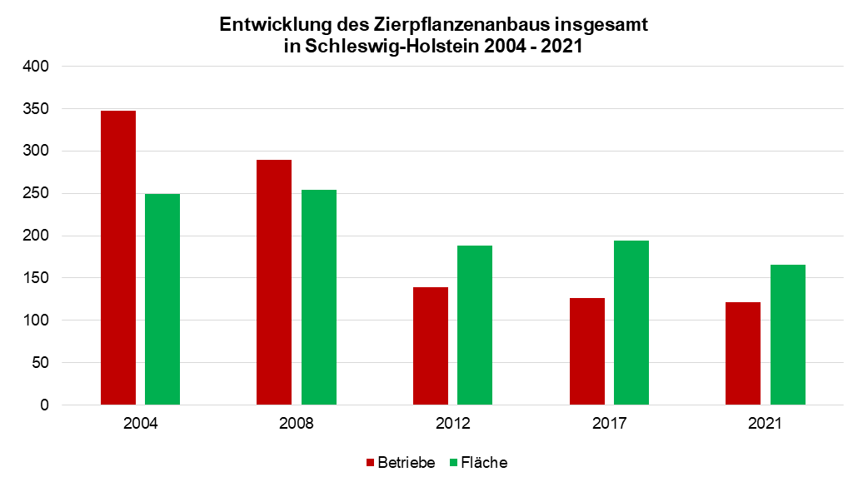
Entwicklung des Zierpflanzenanbaus insgesamt in Schleswig-Holstein 2004 - 2021

